동아타이어-북정
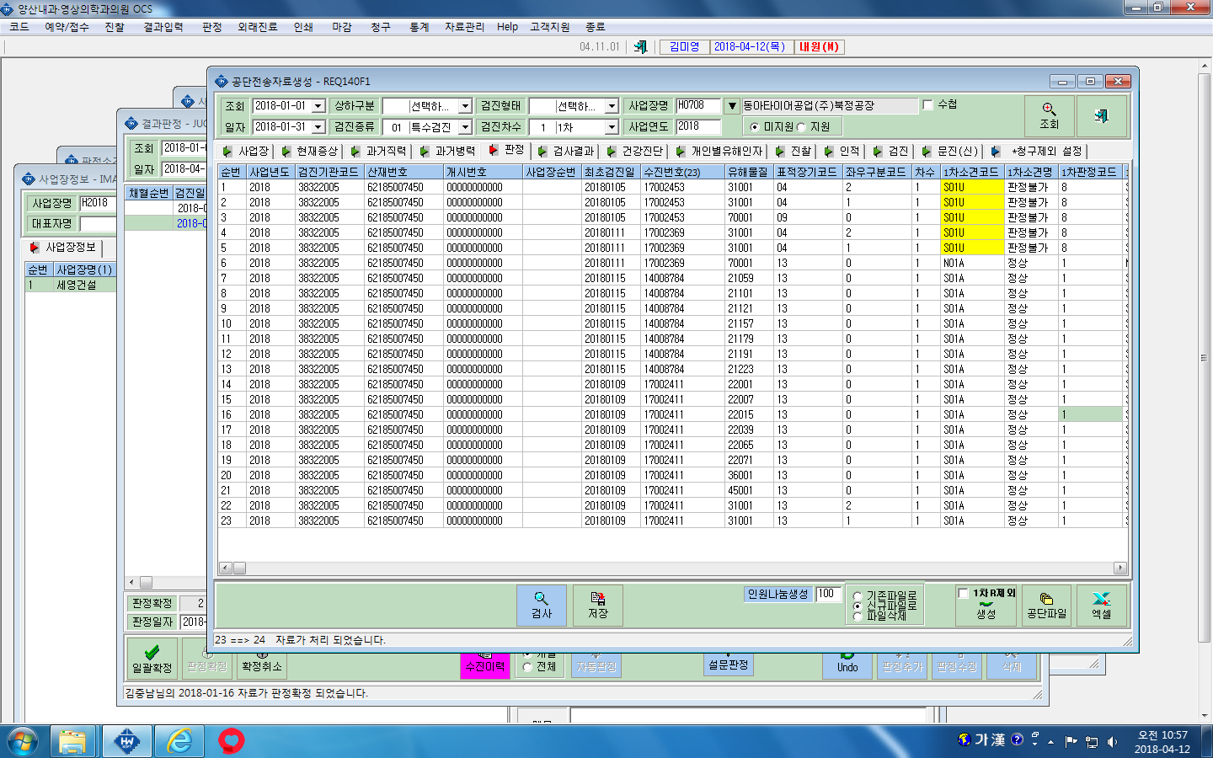

2차검진을 했는데 왜 판정불가가 나오고 2차는 안나올까요?????????????????/

